Milwaukee
Номенклатура | Артикул | РРЦ, грн з ПДВ | Ціна Дилера, грн. | Знижка Дилера, %
Індивідуальне ціноутворення
Диск відрізний Milwaukee по металу, 125х1х22.2мм | 4932479578 | 42 | 33 | 21%
03.04.2025 18:41_ERC\MotornyiO
Свердло по дереву спіральне Milwaukee, 6x57x97мм | 4932363654 | 50 | 42 | 16%
Свердло по дереву спіральне Milwaukee, 8x75x117мм | 4932363656 | 56 | 45 | 20%
Маркер Milwaukee InkZAll, водостійкий, чорний | 48223100 | 59 | 48 | 19%
Диск відрізний Milwaukee по металу, 125х1х22.2мм | 4932451477 | 61 | 48 | 21%
Маркер Milwaukee InkZAll, набір 2 шт, водостійкий, червоний | 48223170 | 61 | 48 | 21%
Лезо трапецієподібне Milwaukee, 19x62мм, 5шт | 48221934 | 62 | 48 | 23%
Свердло по металу Milwaukee Thunderweb HSS-G, 3х33х61мм, 2шт | 4932352349 | 66 | 54 | 18%
Свердло по металу Milwaukee Thunderweb HSS-G, 5х52х86мм | 4932352356 | 66 | 54 | 18%
Маркер Milwaukee InkZAll, водостійкий, зелений | 4932492127 | 68 | 54 | 21%
Маркер Milwaukee InkZAll, водостійкий, синій | 4932492126 | 70 | 57 | 19%
Біта Milwaukee Shockwave, PZ1х50мм | 4932471566 | 73 | 60 | 18%
Біта Milwaukee Shockwave, Torx T10х50мм | 4932471570 | 73 | 60 | 18%
Біта Milwaukee Shockwave, PH1х50мм | 4932471564 | 76 | 60 | 21%
Біта Milwaukee Shockwave, Torx T30х50мм | 4932430887 | 76 | 60 | 21%
Біта Milwaukee Shockwave, Torx T40х50мм | 4932430890 | 76 | 60 | 21%
Біта Milwaukee Shockwave, Torx T25х50мм | 4932430881 | 76 | 60 | 21%
Біта Milwaukee Shockwave, Torx T15х50мм | 4932451286 | 76 | 60 | 21%
Біта Milwaukee Shockwave, PH2х50мм | 4932430854 | 76 | 60 | 21%
Біта Milwaukee Shockwave, PH3х50мм | 4932430858 | 76 | 60 | 21%
Біта Milwaukee Shockwave, PZ2х50мм | 4932430865 | 76 | 60 | 21%
Біта Milwaukee Shockwave, PZ3х50мм | 4932430870 | 76 | 60 | 21%
Біта Milwaukee Shockwave, Torx T20х50мм | 4932430876 | 76 | 60 | 21%
Свердло по металу Milwaukee RedHEX HSS-G TiN, 4.5х29х76мм | 48894710 | 77 | 63 | 18%
Біти Milwaukee Shockwave, набір 2шт, PH1х25мм | 4932430850 | 86 | 69 | 20%
Біти Milwaukee Shockwave, набір 2шт, Torx T10х25мм | 4932430871 | 86 | 69 | 20%
Біти Milwaukee Shockwave, набір 2шт, Torx T20х25мм | 4932430874 | 86 | 69 | 20%
Біти Milwaukee Shockwave, набір 2шт, PZ3х25мм | 4932430868 | 86 | 69 | 20%
Біти Milwaukee Shockwave, набір 2шт, PH3х25мм | 4932430857 | 86 | 69 | 20%
Біти Milwaukee Shockwave, набір 2шт, PZх25мм | 4932430863 | 86 | 69 | 20%
Біти Milwaukee Shockwave, набір 2шт, PZ1х25мм | 4932430860 | 86 | 69 | 20%
Біти Milwaukee Shockwave, набір 2шт, PH2х25мм | 4932430852 | 86 | 69 | 20%
Біти Milwaukee Shockwave, набір 2шт, Hex2.5х25мм | 4932430893 | 86 | 69 | 20%
Біти Milwaukee Shockwave, набір 2шт, Hex3х25мм | 4932430894 | 86 | 69 | 20%
Біти Milwaukee Shockwave, набір 2шт, Hex4х25мм | 4932430895 | 86 | 69 | 20%
Біти Milwaukee Shockwave, набір 2шт, Torx T30х25мм | 4932430885 | 86 | 69 | 20%
Лезо трапецієподібне Milwaukee, 19x62мм, 5шт | 48221905 | 86 | 69 | 20%
Біта Milwaukee Shockwave, Torx T15х90мм | 4932471571 | 87 | 69 | 21%
Біта Milwaukee Shockwave, Torx T30х90мм | 4932471575 | 87 | 69 | 21%
Біта Milwaukee Shockwave, PH2х90мм | 4932430856 | 89 | 72 | 19%
Біта Milwaukee Shockwave, PZ1х90мм | 4932430862 | 89 | 72 | 19%
Біта Milwaukee Shockwave, PH3х90мм | 4932430859 | 89 | 72 | 19%
Біта Milwaukee Shockwave, Torx T20х90мм | 4932430878 | 89 | 72 | 19%
Біта Milwaukee Shockwave, Torx T25х90мм | 4932430883 | 89 | 72 | 19%
Біти Milwaukee Shockwave, набір 2шт, PH1х90мм | 4932430851 | 89 | 72 | 19%
Свердло по металу Milwaukee RedHEX HSS-G TiN, 2х17х59.5мм, 2шт | 48894703 | 90 | 72 | 20%
Свердло по металу Milwaukee Thunderweb HSS-G, 6х57х93мм | 4932352358 | 96 | 75 | 22%
Свердло по металу Milwaukee RedHEX HSS-G TiN, 3х23х65мм, 2шт | 48894763 | 97 | 78 | 20%
Біти Milwaukee Shockwave, набір 2шт, Hex6х25мм | 4932430897 | 98 | 78 | 20%
Свердло по бетону Milwaukee Premium, 6x50x100мм | 4932471175 | 105 | 84 | 20%
Диск пелюстковий Milwaukee ZIRCONIUM, 125x22.2мм, K40 | 4932472224 | 113 | 90 | 20%
Диск пелюстковий Milwaukee ZIRCONIUM, 125x22.2мм, K60 | 4932472225 | 113 | 90 | 20%
Диск пелюстковий Milwaukee ZIRCONIUM, 125x22.2мм, K80 | 4932472226 | 113 | 90 | 20%
Диск пелюстковий Milwaukee AUKEE ZIRCONIUM, 125x22.2мм, K120 | 4932472227 | 113 | 90 | 20%
Диск відрізний Milwaukee по металу, 230х1.9х22.2мм | 4932479579 | 113 | 90 | 20%
Свердло по металу Milwaukee RedHEX HSS-G TiN, 3.5х25х69мм, 2шт | 48894707 | 116 | 93 | 20%
Свердло по металу Milwaukee RedHEX HSS-G TiN, 5х31х80мм | 48894712 | 121 | 96 | 21%
Свердло по металу Milwaukee RedHEX HSS-G TiN, 4х26х71.5мм, 2шт | 48894708 | 124 | 99 | 20%
Свердло по металу Milwaukee RedHEX HSS-G TiN, 6х63х105мм | 48894714 | 133 | 105 | 21%
Тримач магнітний універсальний Milwaukee, 1/4 60мм | 4932430478 | 142 | 111 | 22%
Рукавички робочі Milwaukee, smartswipe, поліуретан/спандекс/поліестер, р.9, зелено чорні | 4932479918 | 155 | 126 | 19%
Рукавички робочі Milwaukee, smartswipe, поліуретан/спандекс/поліестер, р.10, зелено чорні | 4932479919 | 155 | 126 | 19%
Полотно пиляльне для лобзика Milwaukee T111C , по дереву, крок зуба 3 мм75мм, 5шт | 4932254071 | 166 | 132 | 20%
Свердло по металу Milwaukee RedHEX HSS-G TiN, 8х70х111мм | 48894719 | 168 | 132 | 21%
Свердло по металу Milwaukee Thunderweb HSS-G, 8х75х117мм | 4932352363 | 168 | 132 | 21%
Диск відрізний Milwaukee по металу PRO+, 230х1.9х22.2мм | 4932451490 | 181 | 144 | 20%
Маркер Milwaukee InkZAll LP, водостійкий, уф-стійкі, білий | 48223711 | 211 | 165 | 22%
Маркер Milwaukee InkZAll LP, водостійкий, уф-стійкі, жовтий | 48223721 | 211 | 165 | 22%
Маркер Milwaukee InkZAll LP, водостійкий, уф-стійкі, чорний | 48223731 | 211 | 165 | 22%
Маркер Milwaukee InkZAll LP, водостійкий, уф-стійкі, червоний | 4932492143 | 211 | 165 | 22%
Рукавички робочі Milwaukee, нітрилове покриття, smartswipe, р.8, червоно чорні | 4932471416 | 211 | 171 | 19%
Рукавички робочі Milwaukee, нітрилове покриття, smartswipe, р.9, червоно чорні | 4932471417 | 211 | 171 | 19%
Маркер Milwaukee InkZAll набір 4 шт, водостійкий, чорний | 4932480551 | 228 | 180 | 21%
Маркер Milwaukee InkZAll XL, водостійкий, чорний | 4932471559 | 234 | 183 | 22%
Ніж будівельний сегментований Milwaukee Heavy Duty, 9мм, корпус комбінований | 48221960 | 235 | 183 | 22%
Маркер Milwaukee InkZAll набір 4 шт, синій/червоний/зелений/чорний | 48223106 | 257 | 201 | 22%
Диск пелюстковий Milwaukee CERA TURBO, 125x22.2мм, K40 | 4932472231 | 280 | 219 | 22%
Лезо сегментоване Milwaukee, 9мм, сталь, 10шт | 4932480106 | 284 | 222 | 22%
Рулетка Milwaukee, 2мх13мм, з фіксатором змотування, АБС-пластик | 48225502 | 284 | 222 | 22%
Рукавички робочі Milwaukee, smartswipe, поліуретан/спандекс/поліестер, р.9, зелено чорні | 4932479923 | 290 | 213 | 27%
Диск пелюстковий Milwaukee CERA TURBO, 125x22.2мм, K40 | 4932478949 | 315 | 249 | 21%
Диск відрізний Milwaukee по металу набір 5 шт, 76х1х10мм | 4932464717 | 327 | 258 | 21%
Рівень Milwaukee MiniBox, 10см, 1 капсула, алюмінієвий корпус | 4932459100 | 346 | 270 | 22%
Кейс для окулярів Milwaukee, жорсткий, гачок | 4932492083 | 352 | 282 | 20%
...

Makita
Номенклатура | Артикул | РРЦ, грн з ПДВ | Ціна Дилера, грн. | Знижка Дилера, % | Країна вироб.
Індивідуальне ціноутворення
Ліска косильна Makita 2.4мм 15м | 369224070 | 59 | 48 | 19%
03.04.2025 14:26_ERC\MotornyiO
Бур по бетону Makita B-54140, SDS-Plus, 6x110мм з центруючим наконечником | B-54140 | 83 | 69 | 17% | Китай
Бур по бетону Makita B-54156, SDS-Plus, 6x160мм з центруючим наконечником | B-54156 | 88 | 72 | 18% | Китай
Бур по бетону Makita B-54209, SDS-Plus, 10x210мм з центруючим наконечником | B-54209 | 135 | 108 | 20% | Китай
Ліска косильна Makita 3мм 15м | E-02870 | 285 | 228 | 20% | Франція
Сумка для інструменту Makita 831271-6, поліестер, 28х53.3х14.5см, (без ременя) | 831271-6 | 1185 | 948 | 20% | Китай
Кейс для інструменту Makita Makpac 1, 10.5х39.5х29.5см, пластик | 821549-5 | 1599 | 1281 | 20% | Румунія
Зарядний пристрій Makita DC18WA, 14.4/18В, 1.1-1.65А | 195423-6 | 1800 | 1440 | 20% | Китай
Акумулятор Makita BL1021B, 10.8В, 2А·год, 0.215 кг | 632F59-1 | 2399 | 1920 | 20% | Китай
Дриль Makita M6501 230Вт зубчастий патрон 6.5мм 4500об·хв 0.95кг | M6501 | 2535 | 2028 | 20% | Китай
Акумулятор Makita BL1815G, 18В, 1.5А·год, 0.390кг | 198186-3 | 2855 | 2250 | 21% | Китай
Шліфмашина вібраційна Makita M9203 190Вт 92x185мм 12000кол·хв 1.4кг | M9203 | 2899 | 2280 | 21% | Китай
...

Bosch
Номенклатура | Артикул | РРЦ, грн з ПДВ | Ціна Дилера, грн. | Знижка Дилера, % | Країна вироб.
Індивідуальне ціноутворення
Свердло по дереву спіральне Bosch 3x32мм | 2.609.255.200 | 22 | 18 | 18% | Китай
03.04.2025 14:28_ERC\MotornyiO
Свердло по дереву спіральне Bosch 4x45мм | 2.609.255.201 | 22 | 18 | 18% | Китай
Свердло по дереву спіральне Bosch 5x50мм | 2.609.255.202 | 23 | 21 | 9% | Китай
Диск відрізний Bosch PRO X-Lock по металу 115х1.6мм | 2.608.619.362 | 31 | 27 | 13% | Китай
Диск відрізний по металу Bosch Standard for Metal прямий 125х1.6мм | 2.608.603.165 | 34 | 30 | 12% | Китай
Диск відрізний Bosch Standard по металу 125 х 2.5мм, прямий | 2.608.603.166 | 36 | 30 | 17% | Китай
Свердло по бетону Bosch CYL-3, 4х40х75мм SilverPercussion | 2.608.597.656 | 38 | 33 | 13% | Китай
Круг відрізний Bosch X-Lock Expert for Inox and Metal, 125x1мм | 2.608.619.264 | 43 | 36 | 16% | Німеччина
Свердло по бетону Bosch CYL-3, 5х50х85мм SilverPercussion | 2.608.597.658 | 43 | 36 | 16% | Китай
Свердло по металу Bosch HSS-PointTeQ, 1х12х34мм, 2шт | 2.608.577.153 | 49 | 39 | 20% | Китай
Свердло по металу Bosch HSS-PointTeQ, 1.5х18х40мм, 2шт | 2.608.577.154 | 49 | 39 | 20% | Китай
Свердло по металу Bosch HSS-PointTeQ, 3х33х61мм, 2шт | 2.608.577.158 | 50 | 42 | 16% | Китай
...

RYOBI
Номенклатура | Артикул | РРЦ, грн з ПДВ | Ціна Дилера, грн. | Знижка Дилера, % | Країна вироб.
Індивідуальне ціноутворення
Полотно пиляльне для електролобзика Ryobi RAK05JSBFC по дереву металу набір 5шт | 5132002697 | 285 | 213 | 25% | Китай
03.04.2025 14:31_ERC\MotornyiO
Полотно пиляльне для шабельної пили Ryobi RAK3RBWM по дереву металу набір 3шт | 5132002813 | 425 | 321 | 24% | Китай
Окуляри захисні Ryobi RSG01, клас ударозахисту F, захист від ультрафіолету 99.9%, прозорий | 5132005351 | 479 | 321 | 33% | Китай
Рулетка Ryobi RTM5M, 5м х 25мм | 5132004360 | 479 | 321 | 33% | Китай
Набір свердел по металу Ryobi RAK13HSS 13шт, 1-6.5 | 5132004523 | 499 | 321 | 36% | Китай
Ніж складаний Ryobi RHCKF-3, кліпса | 5132006403 | 499 | 402 | 19% | Китай
Окуляри захисні Ryobi RSGT02, клас ударозахисту F, захист від ультрафіолету 99.9%, затемнені | 5132005511 | 499 | 402 | 19% | Китай
Рулетка Ryobi RTM8M, 8м х 25мм | 5132004361 | 555 | 363 | 35% | Китай
Набір біт Ryobi RAK55DK 55шт кейс | 5132004357 | 599 | 321 | 46% | Китай
Ніж будівельний трапецієподібний Ryobi RHCKF-1 3 леза корпус алюміній | 5132006401 | 599 | 480 | 20% | Китай
Набір свердел по металу, дереву, каменю Ryobi RAK18DMIX, 18шт | 5132004669 | 625 | 450 | 28% | Китай
Мультитул Ryobi RMT14 14 функцій 68мм 0.09кг | 5132005329 | 699 | 441 | 37% | Китай
...

Einhell
03.04.2025 14:32_ERC\MotornyiO
Названия строк | Артикул | РРЦ, грн з ПДВ | Ціна Дилера, грн, | Знижка Дилера, % | Країна вироб,
Скоби для електростеплера Einhell 8х11.4мм, 1000шт | 353508 | 96.00 | 78.00 | 19% | Китай
Котушка тримера Einhell GE-CT 18/28 Li 5м 1.6мм | 3405116 | 120.00 | 96.00 | 20% | Китай
Насадка-щітка для пилососів Einhell, кругла, для килимових покриттів | 2351230 | 126.00 | 99.00 | 21% | Китай
Котушка тримера Einhell GE-CT 18/30 Li 5м 1.6мм | 3405117 | 132.00 | 105.00 | 20% | Китай
Цвяхи для пневматичного степлера Einhell 25мм, 3000шт | 4137871 | 174.00 | 138.00 | 21% | Китай
Шліфувальний папір трикутний Einhell Q-STICK KWB, 15шт, 150x150x100мм | 496174 | 174.00 | 138.00 | 21% | Китай
Стрічка шліфувальна Einhell KWB, 5шт, 50х686мм, 2хК60, 2хК80, 1хК120, для точила Einhell US 240/350 | 910805 | 186.00 | 147.00 | 21% | Китай
Цвяхи для пневматичного степлера Einhell 40мм, 3000шт | 4137872 | 216.00 | 171.00 | 21% | Китай
Котушка для тримера Einhell GE-CT 36/30 Li і AGILLO 8м 2мм | 3405096 | 228.00 | 180.00 | 21% | Китай
Скоби для пневматичного степлера Einhell 5.7х13мм, 3000шт. | 4137850 | 240.00 | 189.00 | 21% | Китай
Скоби для пневматичного степлера Einhell 5.7х16мм, 3000шт. | 4137855 | 258.00 | 204.00 | 21% | Китай
Цвяхи для акумуляторного степлера Einhell 32мм 3000шт | 4137874 | 270.00 | 213.00 | 21% | Китай
...

Metabo
03.04.2025 14:33_ERC\MotornyiO
Номенклатура | Артикул | РРЦ, грн з ПДВ | Ціна Дилера, грн. | Знижка Дилера, % | Країна вироб.
Полотно пиляльне для електролобзика Metabo, по дереву та металу, набір 5шт | 623645000 | 129.00 | 114.00 | 12% | Швейцарія
Набір свердел по металу, дереву, каменю Metabo, 18шт | 627190000 | 552.00 | 483.00 | 13% | Китай
Викрутки Metabo набір 7шт, 6 біт, SL,PH,PZ,Torx | 626723000 | 555.00 | 483.00 | 13% | Китай
Пістолет піскоструминний Metabo SSP 1000 пневматичний, 7бар, повітря 300л/хв | 601569000 | 851.00 | 750.00 | 12% | Італія
Мішки для пилососу неткані Metabo 25/30л, ASA 25/30 L PC/ Inox 5шт. | 630296000 | 899.00 | 783.00 | 13% | Данія
Пістолет клейовий Metabo KE 3000 220В 11мм 18г·хв 200/130 град 0.25кг | 618121000 | 979.00 | 852.00 | 13% | Румунія
Викрутки Metabo набір 30шт, 29 біт, SL,PH,PZ,Torx,H | 626726000 | 1,151.00 | 981.00 | 15% | Китай
Диск пильний Metabo Power Cut Wood - Professional, 216х30мм, 20 зубців | 628230000 | 1,333.00 | 999.00 | 25% | Китай
Набiр приладдя Metabo PROMOTION, 55шт | 626707000 | 1,399.00 | 1,218.00 | 13% | Китай
Диск пильний Metabo Power Cut Wood - Professional, 216х30мм, 24 зубців | 628009000 | 1,659.00 | 1,251.00 | 25% | Китай
Зарядний пристрій Metabo ASC 55 12-36В 2/4А 0.582кг | 627044000 | 1,899.00 | 1,617.00 | 15%
Набір пневматичного інструменту Metabo LPZ 4 Set, 4 одиниць | 601585000 | 1,899.00 | 1,731.00 | 9% | Італія
...

Karcher
Номенклатура | Артикул | РРЦ, грн з ПДВ | Ціна Дилера, грн. | Знижка Дилера, % | Країна вироб.
Індивідуальне ціноутворення
Пульверизатор Karcher з пінним соплом червоний | 6.295-722.0 | 75.00 | 72.00 | 4%
03.04.2025 14:38_ERC\MotornyiO
03.04.2025 14:38_ERC\MotornyiO
Конектор для шланга Karcher, двосторонній | 2.645-008.0 | 119.00 | 102.00 | 14% | Китай
Конектор для шланга Karcher, двосторонній | 2.645-067.0 | 119.00 | 102.00 | 14% | Китай
Конектор для шланга Karcher, 1/2" зовнішня різьба | 2.645-098.0 | 139.00 | 120.00 | 14% | Італія
Конектор для шланга Karcher, 3/4" зовнішня різьба | 2.645-099.0 | 139.00 | 120.00 | 14% | Італія
Конектор для шланга Karcher, трійник | 2.645-009.0 | 149.00 | 126.00 | 15% | Італія
Конектор для шланга Karcher, 1", 3/4" | 2.645-066.0 | 169.00 | 144.00 | 15% | Італія
Муфта ремонтна для шланга Karcher, 1/2"-5/8"-3/4", б/упак, універсальна | 2.645-207.0 | 169.00 | 144.00 | 15% | Італія
Конектор для шланга Karcher, 1/2"-5/8"-3/4", б/упак, універсальний | 2.645-201.0 | 179.00 | 150.00 | 16% | Італія
Муфта ремонтна для шланга Karcher, 1/2"-5/8"-3/4", б/упак, універсальна | 2.645-197.0 | 179.00 | 150.00 | 16% | Італія
Засіб для очищення скла Karcher CA 40 R, 0.5л | 6.295-687.0 | 185.00 | 156.00 | 16% | Німеччина
Конектор для шланга Karcher, 1/2"-5/8"-3/4", б/упак, універсальний з аквастопом | 2.645-202.0 | 189.00 | 162.00 | 14% | Італія
...

Dremel
Номенклатура | Артикул | РРЦ, грн з ПДВ | Ціна Дилера, грн. | Знижка Дилера, % | Країна вироб.
Індивідуальне ціноутворення
Стрижні клейові Dremel, 7х100мм, 12шт, високотемпературний, прозорий | 2.615.GG0.1JA | 228.00 | 183.00 | 20% | Тайвань
03.04.2025 14:39_ERC\MotornyiO
Стрижні клейові Dremel, 7х100мм, 12шт, прозорий | 2.615.GG0.2JA | 228.00 | 183.00 | 20% | Тайвань
Стрижні клейові Dremel, 7х100мм, 12шт, багатокольоровий | 2.615.GG0.5JA | 258.00 | 207.00 | 20% | Тайвань
Набір свердел по металу Dremel 628, 7шт, HSS, 0.8-3мм, кейс | 2.615.062.832 | 312.00 | 249.00 | 20% | Тайвань
Пилка по дереву Dremel для Moto Saw 6 зубц/см | 2.615.MS5.1JA | 324.00 | 258.00 | 20% | Китай
Свердло по дереву Dremel, набір 4шт | 2.615.063.6JA | 438.00 | 351.00 | 20% | Китай
Насадка для паяльника Dremel пайка 2шт | 2.615.020.1JA | 462.00 | 369.00 | 20% | Тайвань
Набір оснащення для чищення Dremel 20 од | 2.615.068.4JA | 750.00 | 597.00 | 20% | Мексика
Набір оснащення для різання Dremel 69 од | 2.615.068.8JA | 756.00 | 603.00 | 20% | Тайвань
Пістолет клейовий Dremel 910 стрижні 7мм 165° 0.14кг | F.013.091.0JC | 804.00 | 642.00 | 20% | Тайвань
Пістолет клейовий Dremel 930 стрижні 7мм 105-165° 0.2кг | F.013.093.0JC | 1,080.00 | 861.00 | 20% | Тайвань
Шліфмашина шліфувально-гравірувальна Dremel Engraver 290-1 35Вт 6000об·хв 0.31кг | F.013.029.0JZ | 1,368.00 | 1,089.00 | 20% | Мексика
...

Зенит
03.04.2025 14:35_ERC\MotornyiO
Номенклатура | Артикул | РРЦ | Ціна Дилера, грн. | Знижка Дилера, % | Виробник
Дриль ударний Зеніт ЗД-1000 1000Вт зубчастий патрон 13мм 0-2800об·хв 1.9кг | 840537 | 1,468.00 | 1,188.00 | 19%
Дриль ударний Зеніт ЗДП-1200 Профи 1200Вт зубчастий патрон 16мм 0-2750об·хв 2.6кг | 832334 | 1,729.00 | 1,398.00 | 19% | Китай
Дриль ударний Зеніт ЗДП-1050 Профи 1050Вт зубчастий патрон 13мм 0-3000об·хв 2.64кг | 851226 | 1,929.00 | 1,260.00 | 35% | Китай
Шурупокрут-дриль акумуляторний Зеніт ЗША-12 М Li 12В 2х1.3А·год 28Нм 0-350·1300об·хв 1.1кг кейс | 841747 | 1,990.00 | 1,608.00 | 19% | Китай
Паяльник для пластикових труб Зеніт ЗПТ-2000 Профи 220В 2000Вт 50-300°C насадки 20; 25; 32; 40; 50; 63мм кейс | 850532 | 2,384.00 | 1,929.00 | 19% | Китай
Зварювальний апарат інверторний Зеніт ЗЗІ-250 mini 30-250А 5.1кВА 220В Hot start VRD 2.9кг | 873415 | 2,420.00 | 1,956.00 | 19% | Китай
Перфоратор Зеніт ЗП-1100 SDS-Plus 1100Вт 2.8Дж 3.3кг кейс | 831362 | 2,574.00 | 2,082.00 | 19% | Китай
Пила дискова Зеніт ЗПЦ-1950 M 1950Вт 185мм 3.6кг | 842469 | 2,700.00 | 1,764.00 | 35%
Зварювальний апарат інверторний Зеніт ЗЗІ-280 30-280А 6.2кВА 220В Hot start VRD 3.5кг | 873416 | 2,780.00 | 2,247.00 | 19% | Китай
Перфоратор Зеніт ЗП-1100 DFR SDS-Plus+ШЗП 1100Вт 2.8Дж 3.4кг кейс | 840545 | 2,863.00 | 2,316.00 | 19% | Китай
Шліфмашина кутова Зеніт ЗУШ-180/2200 Профи 180мм 2200Вт 7800об·хв 3.7кг | 832184 | 2,880.00 | 2,058.00 | 29% | Китай
Пила ланцюгова бензинова Зеніт БПЛ-52/2600 профі 45см 52см3 5.8кг | 873417 | 2,999.00 | 2,424.00 | 19% | Китай
...

Tekhmann
03.04.2025 14:36_ERC\MotornyiO
Номенклатура | Артикул | РРЦ | Ціна Дилера, грн. | Знижка Дилера, % | Виробник
Олива моторна Tekhmann для 2-тактного двигуна 1л | 852317 | 186.00 | 147.00 | 21% | Україна
Зарядний пристрій Tekhmann TBC-24/i20 20В 2.4А | 848399 | 535.00 | 435.00 | 19% | Китай
Електроди зварювальні Tekhmann E 6013 d 3мм 5кг | 76013350 | 552.00 | 447.00 | 19%
Зарядний пристрій Tekhmann TBC-35/i20 20В 3.5А | 848400 | 725.00 | 588.00 | 19% | Китай
Зарядний пристрій Tekhmann TBC-35/i20 S2 20В 3.5А | 852746 | 799.00 | 648.00 | 19% | Китай
Фен будівельний Tekhmann THG-2001 2000Вт 350/550°С 300/500л·хв 0.7кг | 847038 | 900.00 | 729.00 | 19%
Фен будівельний Tekhmann THG-2003 2000Вт 50/400/600°С 250/250/500л·хв 0.7кг | 845281 | 1,100.00 | 891.00 | 19%
Маска зварювальника Tekhmann WH-500S 1/25000сек вікно 92х42мм до 16 DIN фотоелектрична панель 0.48кг | 849178 | 1,143.00 | 711.00 | 38%
Шурупокрут-дриль акумуляторний Tekhmann TCD-35/i20 20В 35Нм 0-400·1400об·хв без АКБ та ЗП | 873404 | 1,190.00 | 876.00 | 26% | Китай
Повітродув садовий акумуляторний Tekhmann ТСВ-190/i20 20В 190км/год 1.6кг без АКБ і ЗП | 850992 | 1,350.00 | 1,092.00 | 19% | Китай
Акумулятор Tekhmann TAB-20/i20 Li 20В 2А·год | 848401 | 1,380.00 | 1,116.00 | 19%
Зарядний пристрій Tekhmann TBC-30/i20 DUAL 20В 3А двопортовий | 852747 | 1,450.00 | 1,008.00 | 30% | Китай
...

Konner&Sohnen
Номенклатура | Артикул | РРЦ, грн з ПДВ | Ціна Дилера, грн. | Знижка Дилера, % | Країна вироб.
Індивідуальне ціноутворення
Диск для тримера Konner&Sohnen KS TB-3T, 255мм, 260x280мм, 0.29кг | KSTB-3T | 299.00 | 255.00 | 15% | Китай
03.04.2025 14:40_ERC\MotornyiO
Диск для тримера Konner&Sohnen KS TB-40T, 255мм, 260x280мм, 0.32кг | KSTB-40T | 299.00 | 255.00 | 15% | Китай
Олива моторна Konner&Sohnen KS 10W-30, SAE 10W-30, 1л | KS10W-30 | 349.00 | 297.00 | 15% | Китай
Чохол для генератора Konner&Sohnen KS Cover 10, 600х490х470мм | KSCOVER10 | 369.00 | 315.00 | 15% | Китай
Подовжувач-адаптер мережевий Konner&Sohnen KS EX1M-1S, 3600Вт, 1x32А/250В, 1х16А/230В, 3х1.5мм, IP44, 0.36кг, 1м, чорний | KSEX1M-1S | 499.00 | 426.00 | 15% | Китай
Зарядний пристрій Konner&Sohnen KS C24A, 20V, 230В, 2.4А, 0.42кг | KSC24A | 599.00 | 510.00 | 15% | Китай
Зарядний пристрій Konner&Sohnen KS C45A, 20V, 230В, 4.5А, 0.55кг | KSC45A | 899.00 | 765.00 | 15% | Китай
Пилосос Konner&Sohnen автомобільний, KS VC20, 120Вт, HEPA filter, 1.3кг | KSVC20 | 999.00 | 852.00 | 15% | Китай
Компресор автомобільний Konner&Sohnen KS P10, 12В, 120Вт, 150psi, 25л/хв, 0.8кг | KSP10 | 999.00 | 852.00 | 15% | Китай
Зарядний пристрій Auto Welle KS-B2A з роз'ємом SAE, 230В, 6/12/12,8В, 2А | KS-B2A | 1,049.00 | 894.00 | 15% | Китай
Пилосос Konner&Sohnen автомобільний з компресором KS VCP30 4в1, 12В, 80Вт, 6.7А, 150PSI, 3000Па, 1.2кг | KSVCP30 | 1,099.00 | 936.00 | 15% | Китай
Подовжувач-адаптер мережевий Konner&Sohnen KS EX1.5M-3S, 5000Вт, 3x16А/250В, 3х5.5мм, IP44, 0.7кг, 1.5м, чорний | KSEX1.5M-3S | 1,199.00 | 1,020.00 | 15% | Китай
...

Tolsen
03.04.2025 14:42_ERC\MotornyiO
Номенклатура | Артикул | РРЦ | Ціна Дилера, грн. | Знижка Дилера, % | Виробник
Свердло по дереву спіральне Tolsen, сталь, 3x61мм | 75600 | 13.00 | 12.00 | 8% | Китай
Свердло по дереву спіральне Tolsen, сталь, 4x75мм | 75601 | 13.00 | 12.00 | 8% | Китай
Свердло по дереву спіральне Tolsen, сталь, 5x86мм | 75602 | 14.00 | 12.00 | 14% | Китай
Свердло по дереву спіральне Tolsen, сталь, 6x93мм | 75603 | 16.00 | 15.00 | 6% | Китай
Стрічка ізоляційна Tolsen, 9,2м, 19x0.13мм, червона | 38025 | 19.00 | 18.00 | 5% | Китай
Свердло по дереву спіральне Tolsen, сталь, 7x109мм | 75604 | 19.00 | 15.00 | 21% | Китай
Маркер Tolsen, набір 2шт, водостійкий, чорний | 42025 | 22.00 | 18.00 | 18% | Китай
Маркер Tolsen, набір 2шт, водостійкий, червоний | 42026 | 22.00 | 18.00 | 18% | Китай
Свердло по дереву спіральне Tolsen, сталь, 8x117мм | 75605 | 22.00 | 18.00 | 18% | Китай
Лінійка Tolsen, нержавіюча сталь, 150мм | 35024T | 22.00 | 18.00 | 18% | Китай
Стрічка ізоляційна Tolsen, 9.2м, 19x0.13мм, чорна | 38023 | 23.00 | 18.00 | 22% | Китай
Стрічка ізоляційна Tolsen, 9.2м, 19x0.13мм, біла | 38024 | 23.00 | 21.00 | 9% | Китай
...

VERTO
Номенклатура | Артикул | РРЦ, грн з ПДВ | Ціна Дилера, грн. | Знижка Дилера, % | Країна вироб.
Індивідуальне ціноутворення
Диск відрізний Verto по металу 115х1.5х22.2 мм, прямий | 61H401 | 30.00 | 24.00 | 20% | Китай
03.04.2025 18:43_ERC\MotornyiO
Диск відрізний Verto по металу 115х1.0х22.2 мм, прямий | 61H404 | 30.00 | 24.00 | 20% | Китай
З'єднувач для шланга Verto, 1/2"-3/4" | 15G745 | 31.00 | 24.00 | 23% | Китай
Конектор для крана Verto, 1/2"-3/4" | 15G740 | 42.00 | 30.00 | 29% | Китай
Конектор-трійник для шланга Verto, 1/2"-3/4" | 15G744 | 42.00 | 33.00 | 21% | Китай
Конектор для шланга Verto, 1/2", однокомпонентний | 15G720 | 47.00 | 33.00 | 30% | Китай
Конектор для шланга Verto, 1/2", з аквастопом, однокомпонентний | 15G721 | 52.00 | 33.00 | 37% | Китай
Конектор для шланга Verto, 3/4", однокомпонентний | 15G722 | 52.00 | 33.00 | 37% | Китай
Муфта ремонтна для шланга Verto, з'єднувач, 1/2" | 15G742 | 52.00 | 33.00 | 37% | Китай
Рукавички робочі Verto, поліуретанове покриття, р.9, чорний | 97H137 | 52.00 | 36.00 | 31% | Китай
Рукавички робочі Verto, поліуретанове покриття, р.10, чорний | 97H138 | 52.00 | 36.00 | 31% | Китай
Муфта ремонтна для шланга Verto, з'єднувач, 3/4" | 15G743 | 63.00 | 42.00 | 33% | Китай
...

Neo Tools
Номенклатура | Артикул | РРЦ, грн з ПДВ | Ціна Дилера, грн. | Знижка Дилера, % | Країна вироб.
Індивідуальне ціноутворення
Стрічка ізоляційна Neo Tools, 10м, 15x0.13мм, чорний | 01-526 | 26.00 | 21.00 | 19% | Польща
03.04.2025 14:44_ERC\MotornyiO
Хомут-стяжка Neo Tools, 100шт, пластик, 2.5x100мм, білий | 01-605 | 35.00 | 30.00 | 14% | Китай
Хомут-стяжка Neo Tools, 50шт, пластик, 2.5х200мм, коричневий | 15-976 | 40.00 | 30.00 | 25% | Китай
Хомут-стяжка Neo Tools, 50шт, пластик, 2.5х200мм, зелений | 15-977 | 40.00 | 30.00 | 25% | Китай
Ліска косильна Neo Tools 1.6мм 15м | 07-100 | 40.00 | 33.00 | 18% | Китай
Хомут-стяжка Neo Tools, 100шт, пластик, 2.5x200мм, білий | 01-601 | 50.00 | 36.00 | 28% | Китай
Конектор для крана Neo Tools 1/2",3/4", з внутрішнім різьбленням | 15-740 | 51.00 | 33.00 | 35% | Китай
Конектор-трійник для шланга Neo Tools 1/2"-3/4", двокомпонентний | 15-744 | 51.00 | 33.00 | 35% | Китай
Дощовик Neo Tools, поліетилен, водонепроникний, зелений | 63-176 | 52.00 | 42.00 | 19% | Китай
Точилка для олівців Neo Tools, 56х28х28мм | 13-830 | 55.00 | 45.00 | 18% | Китай
Рукавички робочі Neo Tools, бавовна і поліестер, пунктир, р.10, чорний | 97-620-10 | 56.00 | 42.00 | 25% | Польща
Рукавички робочі Neo Tools, бавовна і поліестер, пунктир, р.8, чорний | 97-620-8 | 56.00 | 42.00 | 25% | Польща
...

Topex
Номенклатура | Артикул | РРЦ, грн з ПДВ | Ціна Дилера, грн. | Знижка Дилера, % | Країна вироб.
Індивідуальне ціноутворення
Хомут черв'ячний TOPEX, 8-12мм, ширина 9мм, тип W2 | 37D501 | 15 | 9 | 40% | Китай
03.04.2025 14:47_ERC\MotornyiO
Хомут черв'ячний TOPEX, 12-20мм, ширина 9мм, тип W2 | 37D503 | 15 | 12 | 20% | Китай
Хомут черв'ячний TOPEX, 25-38мм, ширина 9мм, тип W2 | 37D506 | 15 | 12 | 20% | Китай
Хомут черв'ячний TOPEX, 44-64мм, ширина 9мм, тип W2 | 37D508 | 25 | 15 | 40% | Китай
Заклепки TOPEX, алюмінієві, 3.2x10мм, 50шт | 43E302 | 30 | 24 | 20% | Китай
Скоби TOPEX, тип J, 8мм, 1000шт | 41E308 | 45 | 36 | 20% | Китай
Скоби TOPEX, тип J, 10мм, 1000шт | 41E310 | 47 | 36 | 23% | Китай
Бітотримач TOPEX, 1/4", 60мм | 39D338 | 49 | 42 | 14% | Китай
Стрижні клейові TOPEX, 8x100мм, 12шт, прозорий | 42E180 | 49 | 42 | 14% | Китай
Насадки для електричного паяльника TOPEX набір 2од для паяльника 44E007 | 44E007 | 56 | 45 | 20% | Китай
Скоби TOPEX, тип J, 12мм, 1000шт | 41E312 | 58 | 45 | 22% | Китай
Викрутка індикатор напруги TOPEX, 100-250В, 140мм | 39D055 | 58 | 42 | 28% | Китай
...

TOP TOOLS
Номенклатура | Артикул | РРЦ, грн з ПДВ | Ціна Дилера, грн. | Знижка Дилера, % | Країна вироб.
Індивідуальне ціноутворення
Олівець технічний Top Tools, 176мм | 14A892 | 10 | 9 | 10% | Китай
03.04.2025 14:48_ERC\MotornyiO
Стрічка ізоляційна Top Tools, 10м, 19x0.1мм, білий | 24B111 | 25 | 21 | 16% | Китай
Скоби Top Tools, тип J, 6мм, 1000шт | 41E006 | 25 | 21 | 16% | Китай
Стрічка ізоляційна Top Tools, 10м, 19x0.1мм, чорний | 24B108 | 26 | 21 | 19% | Китай
Хомут-стяжка Top Tools, 100шт, пластик, 2.5x100мм, білий | 44E950 | 29 | 24 | 17% | Китай
Рукавички робочі Top Tools, гумове покриття, бавовна, р.9, червоний | 83S203 | 30 | 24 | 20% | Китай
Хомут-стяжка Top Tools, 100шт, пластик, 2.5x100мм, чорний | 44E956 | 31 | 24 | 23% | Китай
Скоби Top Tools, тип J, 8мм, 1000шт | 41E008 | 33 | 27 | 18% | Китай
Скоби Top Tools, тип J, 10мм, 1000шт | 41E010 | 35 | 30 | 14% | Китай
Струбцина Top Tools, затискач пружинний, пластик, 100мм | 12A410 | 35 | 30 | 14% | Китай
Шпатель Top Tools, ширина 80мм, 210мм | 18B308 | 37 | 30 | 19% | Китай
Струбцина Top Tools, затискач пружинний, пластик, 150мм | 12A415 | 50 | 42 | 16% | Китай
...

GRAPHITE
Номенклатура | Артикул | РРЦ, грн з ПДВ | Ціна Дилера, грн. | Знижка Дилера, % | Країна вироб.
Індивідуальне ціноутворення
Папір наждачний GRAPHITE, 230х280мм, K120 | 55H889 | 10 | 9 | 10% | Китай
03.04.2025 14:50_ERC\MotornyiO
Папір наждачний GRAPHITE, 230х280мм, K220 | 55H893 | 10 | 9 | 10% | Китай
Шліфувальний папір трикутний GRAPHITE, 5шт, на липучці, тип DELTA 93x93мм, K40 | 55H763 | 35 | 30 | 14% | Польща
Шліфувальний папір трикутний GRAPHITE, 5шт, на липучці, тип DELTA 93x93мм, K80 | 55H765 | 35 | 30 | 14% | Польща
Шліфувальний папір трикутний GRAPHITE, 5шт, на липучці, тип DELTA 93x93мм, K100 | 55H766 | 35 | 30 | 14% | Польща
Шліфувальний папір трикутний GRAPHITE, 5шт, на липучці, тип DELTA 93x93мм, K120 | 55H767 | 35 | 30 | 14% | Польща
Шліфувальний папір трикутний GRAPHITE, 5шт, на липучці, тип DELTA 93x93мм, K240 | 55H768 | 35 | 30 | 14% | Польща
Диск шліфувальний пелюстковий з хвостовиком GRAPHITE, 40х20мм, K60 | 55H755 | 42 | 36 | 14% | Польща
Диск шліфувальний пелюстковий з хвостовиком GRAPHITE, 40х20мм, K40 | 55H754 | 44 | 36 | 18% | Польща
Шліфувальний папір дисковий GRAPHITE, 5шт, на липучці, 125мм, K100 | 55H942 | 53 | 45 | 15% | Польща
Шліфувальний папір дисковий GRAPHITE, 5шт, на липучці, 125мм, K120 | 55H943 | 55 | 45 | 18% | Польща
Шліфувальний папір дисковий GRAPHITE, 5шт, на липучці, 125мм, K240 | 55H944 | 55 | 45 | 18% | Польща
...

Stanley
Наим.товара | Артикул | РРЦ, грн з ПДВ | Спецціни, відвантаження, грн. | Знижка Дилера, % | Країна вироб.
Індивідуальне ціноутворення
Скоби Stanley, тип А, 4мм, 1000шт | 1-TRA202T | 89 | 69 | 22% | Тайвань
03.04.2025 14:52_ERC\MotornyiO
Скоби Stanley, тип J, 15мм, 1000шт | 1-SWK-BN0625T | 95 | 72 | 24% | Китай
Зубило плоске Stanley, 12х150мм, CrV | 4-18-287 | 189 | 144 | 24% | Китай
Ніж моделіста Stanley, для дрібних робіт, корпус металевий, 120мм | 0-10-401 | 190 | 144 | 24% | США
Шнур розмічальний Stanley OPP, 30м, до 30г крейди | 0-47-440 | 226 | 162 | 28% | Китай
Струбцина Stanley, затискач пружинний, металевий, 50мм | 9-83-080 | 240 | 180 | 25% | Китай
Ключі шестигранні Stanley, набір 8шт, 1.5-6мм | 0-69-251 | 240 | 180 | 25% | Тайвань
Рівень Stanley, 14см, 3 капсули, складаний, для встановлення стійок, пластик, магніт | 0-47-720 | 310 | 234 | 25% | Китай
Лезо сегментоване Stanley Carbide, 18х0.55мм, 5шт | STHT0-11818 | 330 | 210 | 36% | Великобританія
Органайзер Stanley, 17 відділень, регульовані перегородки, 27.2х18.9х4.6см, пластик | STST81680-1 | 365 | 276 | 24% | Ізраїль
Ніж будівельний трапецієподібний Stanley 99Е, корпус цинковий сплав, відсік для зберігання лез, 3 леза в комплекті, 155мм | 2-10-099 | 412 | 282 | 32% | Великобританія
Рубанок ручний Stanley, для обробки кромок, різ прямий та під кутом, 12.7-25.4мм | STHT0-16139 | 430 | 324 | 25% | Китай
...

Cellfast
Номенклатура | Артикул | РРЦ, грн з ПДВ | Ціна Дилера, грн. | Знижка Дилера, % | Країна вироб.
Індивідуальне ціноутворення
Конектор для крана Cellfast BASIC 1/2' із зовнішнім різьбленням | 51-230H | 20.00 | 18.00 | 10% | Польща
03.04.2025 18:44_ERC\MotornyiO
Конектор для крана Cellfast BASIC 3/4' із зовнішнім різьбленням | 51-235H | 25.00 | 21.00 | 16% | Польща
Конектор для шланга Cellfast BASIC, для муфт 1/2, 3/4" | 51-200H | 25.00 | 21.00 | 16% | Польща
Конектор для крана Cellfast BASIC 1/2' з внутрішнім різьбленням | 51-210H | 25.00 | 21.00 | 16% | Польща
Конектор для крана Cellfast BASIC 3/4' з внутрішнім різьбленням | 51-215H | 25.00 | 21.00 | 16% | Польща
Муфта ремонтна для шланга Cellfast ECONOMIC 1/2" | 54-100 | 25.00 | 21.00 | 16% | Польща
Конектор для шланга Cellfast ECONOMIC, 1/2'-5/8' | 54-130 | 30.00 | 24.00 | 20% | Польща
Муфта ремонтна для шланга Cellfast ECONOMIC 3/4" | 54-105 | 35.00 | 30.00 | 14% | Польща
Муфта ремонтна для шланга Cellfast ECONOMIC 1/2"-3/4" | 54-110 | 35.00 | 30.00 | 14% | Польща
Конектор для шланга Cellfast ECONOMIC з аквастопом 1/2'-5/8' | 54-120 | 35.00 | 30.00 | 14% | Польща
Муфта ремонтна для шланга Cellfast BASIC 1/2" | 51-100H | 35.00 | 27.00 | 23% | Польща
Муфта ремонтна для шланга Cellfast BASIC 3/4" | 51-105H | 35.00 | 27.00 | 23% | Польща
...

Fiskars
Номенклатура | Артикул | РРЦ, грн з ПДВ | Ціна Дилера, грн. | Знижка Дилера, % | Країна вироб.
Індивідуальне ціноутворення
Розпушувач Fiskars Solid 30.7см, 0.08кг | 1001600 | 109.00 | 93.00 | 15% | Фінляндія
03.04.2025 18:47_ERC\MotornyiO
Держак (живець) Fiskars QuikFit S, 23.4см, d 3.5см, 95гр | 1000663 | 149.00 | 123.00 | 17% | Польща
Вилка для прополювання Fiskars Solid 29.5см, 0.09кг | 1000696 | 199.00 | 141.00 | 29% | Фінляндія
Адаптер універсальний Fiskars QuikFit, 17.1 см, 71г | 1000617 | 215.00 | 177.00 | 18% | Тайвань
Держак (живець) Fiskars QuikFit M, 84.5см, d 35мм, 290г. | 1000664 | 289.00 | 243.00 | 16% | Польща
Розпушувач-сапа Fiskars Solid, 35.9см, 0.168кг | 1001601 | 320.00 | 256.02 | 20% | Фінляндія
Насадка-розпушувач Fiskars QuikFit, 33см, 0.34кг | 1000685 | 339.00 | 270.00 | 20% | Польща
Ложка для спагеті Fiskars Essential, 28.5см, пластик, чорний | 1023805 | 350.00 | 228.00 | 35% | Литва
Сапа-насадка Fiskars QuikFit 18,7см, 205г, подвійна | 1000735 | 429.00 | 351.00 | 18% | Фінляндія
Граблі Fiskars QuikFit, насадка, для ґрунту, 14 зубів, 36 см, 428г | 1000653 | 439.00 | 348.00 | 21% | Польща
Лопатка кухонна Fiskars Essential, 28см, пластик, чорний | 1065595 | 460.00 | 300.00 | 35% | Китай
Ополоник Fiskars Essential, 28см, пластик, чорний | 1065594 | 460.00 | 300.00 | 35% | Китай
...

Генератор
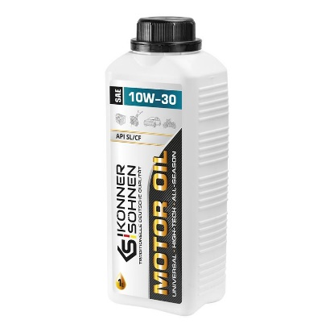
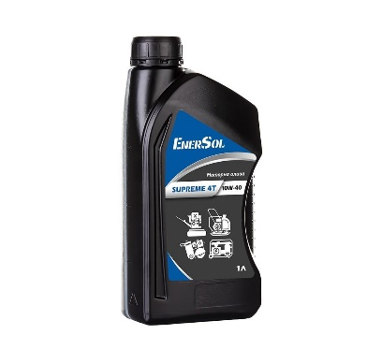
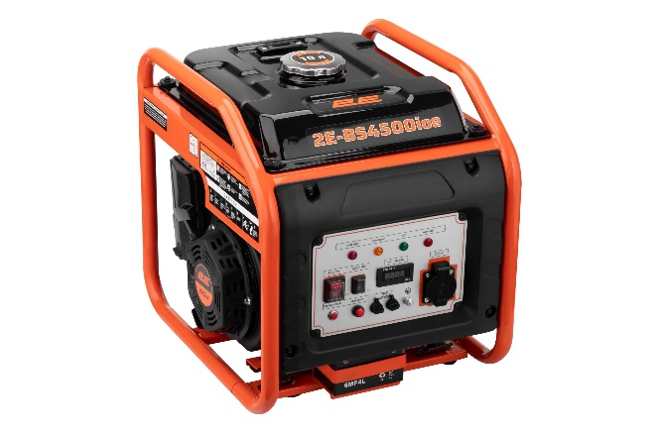
Номенклатура | Код | РРЦ, грн з ПДВ | Ціна Дилера, грн. | Знижка Дилера, % | Країна вироб.

03.04.2025 18:55_ERC\MotornyiO
Олива моторна Konner&Sohnen KS 10W-30, SAE 10W-30, 1л | KS10W-30 | 349 | 297 | 15% | Китай
Чохол для генератора Konner&Sohnen KS Cover 10, 600х490х470мм | KSCOVER10 | 369 | 315 | 15% | Китай
Комплект транспортувальний Konner&Sohnen KS 3 KIT діаметр 20.5см 5.6кг | KS3KIT | 1299 | 1107 | 15% | Китай
Комплект транспортувальний Konner&Sohnen KS 7 KIT діаметр 20.5см діаметр рами 28мм 5.1кг | KS7KIT | 1399 | 1191 | 15% | Китай
Комплект транспортувальний Konner&Sohnen KS 10 KIT діаметр 20.5см діаметр рами 28мм 5.2кг | KS10KIT | 1499 | 1275 | 15% | Китай
Комплект транспортувальний Konner&Sohnen KS 6-9D KIT діаметр 10см | KS6-9DKIT | 1599 | 1362 | 15% | Китай
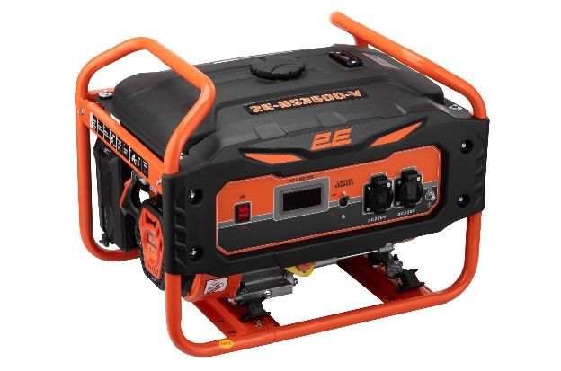
Генератор бензиновий Einhell TC-PG 10/E5, 230В (1 фаза), 0.68/0.8кВт, ручний старт, AVR, 18.8кг | 4152535 | 5524 | 4620 | 16% | Китай
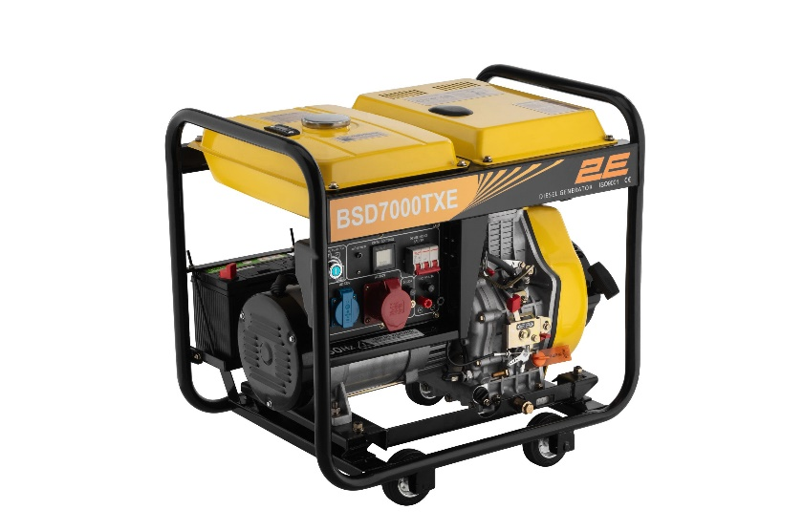
Генератор бензиновий 2E 220В (1 фаза), 0.8/1кВт, ручний старт, 26.4кг | 2E-BS1500 | 6899 | 5850 | 15% | Китай
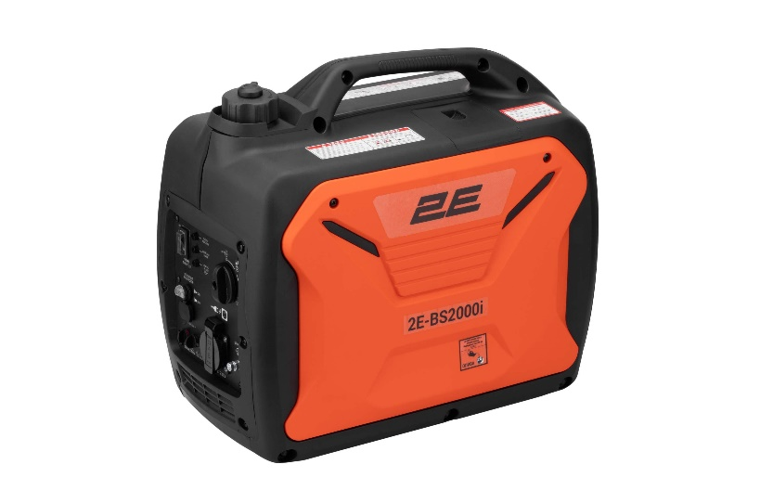
Генератор бензиновий Konner&Sohnen KSB 2200A, 230В, 2.0 кВт, ручний стартер, 33.2кг | KSB2200A | 10199 | 8670 | 15% | Китай
Генератор бензиновий Konner&Sohnen Basic KSB 2800A, 230В, 2.8кВт, ручний запуск, 36.2кг | KSB2800A | 10999 | 9351 | 15% | Китай
Генератор бензиновий Konner&Sohnen Basic KSB 2800C, 230В, 2.8кВт, ручний запуск, 36.6кг | KSB2800C | 11999 | 10200 | 15% | Китай
Генератор бензиновий GRAPHITE 230В (1 фаза), 2/2.2кВт, ручний старт, AVR, 40кг | 58G904 | 11999 | 9600 | 20% | Китай
Блок автоматичного введення резерву (АВР) Konner&Sohnen KS ATS 4/25 Inverter, 230-400В, 5.75(11.5)кВт, 25(50)А, 13кВт, 5.75кг | KSATS4/25INVERTER | 12599 | 10710 | 15% | Китай
Блок автоматичного введення резерву (АВР) Konner&Sohnen KS ATS 4/63HD, 230-400В, 63А 8.4кг | KSATS4/63HD | 12599 | 10710 | 15% | Китай
Генератор бензиновий інверторний Konner&Sohnen KSB 10i, 230В, 1.0кВт, ручний запуск, 8.5кг | KSB10I | 12599 | 10710 | 15% | Китай
Блок автоматичного введення резерву Konner&Sohnen KS ATS 4/63D-Inverter, 230/400В, 230В 14,5кВт, 63А, 400В 41,5кВт, IP21, 9,3кг | KSATS4/63D-INVERTER | 12999 | 11052 | 15% | Китай
Генератор бензиновий Einhell TC-PG 35/E5, 230В (1 фаза), 2.6/3.1кВт, ручний старт, AVR, 41.2кг | 4152551 | 14999 | 8940 | 40% | Китай
Генератор бензиновий Konner&Sohnen KS 2900, 230В, 2.9кВт, ручний запуск, 41.5кг | KS2900 | 15999 | 13602 | 15% | Китай
Генератор бензиновий інверторний Konner&Sohnen KSB 21i S, 230В, 2.0кВт, ручний запуск, 21кг | KSB21IS | 16399 | 13941 | 15% | Китай
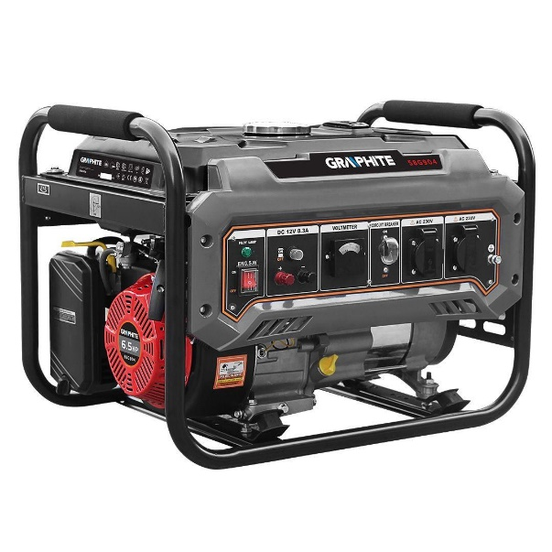
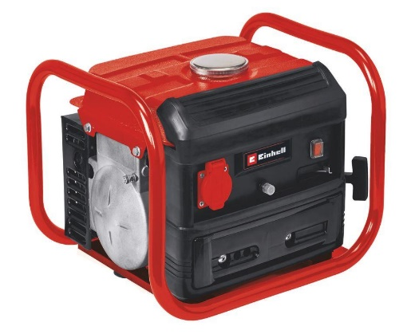
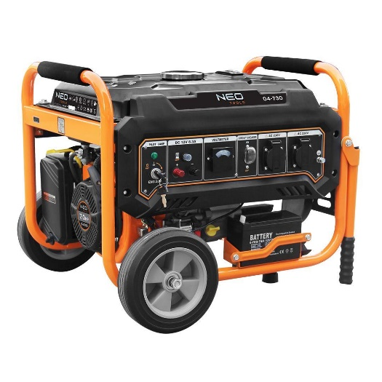
Генератор бензиновий інверторний Konner&Sohnen KSB 12i S, 230В, 1.0кВт, ручний стартер, 11.5 кг | KSB12IS | 16399 | 13941 | 15% | Китай
Генератор бензиновий інверторний Einhell TC-IG 1100, 1100Вт, 3600об/хв, 1х230В(1 фаза), 4.35А, бак 6.5л, 95дБ, ручний старт, 20.6кг | 4152580 | 16722 | 8359.02 | 50% | Китай
Генератор бензиновий Neo Tools 230В (1 фаза), 2.8/3кВт, електростарт, AVR, 45кг | 04-730 | 17999 | 14400 | 20% | Китай
Генератор газобензиновий Konner&Sohnen KS 2900G, 230В, 2.9кВт, ручний запуск, 43кг | KS2900G | 17999 | 15300 | 15% | Китай
Генератор бензиновий Konner&Sohnen KS 3000, 230В, 3кВт, ручний запуск, 41.5кг | KS3000 | 17999 | 15300 | 15% | Китай
Генератор інверторний бензиновий Konner&Sohnen KSB 21i, 230В, 2.0кВт, ручний стартер, 21 кг | KSB21I | 17999 | 15300 | 15% | Китай
Блок автоматичного введення резерву (АВР) Konner&Sohnen KS ATS 4/100HD, 230-400В, 100А 22.3кг | KSATS4/100HD | 19999 | 17001 | 15% | Китай
Генератор бензиновий Karcher PGG 3/1, 230В (1 фаза), електростарт, 2.8/3кВт, AVR, 51.7кг | 1.042-207.0 | 19999 | 16998 | 15% | Китай
Генератор газобензиновий Konner&Sohnen KS 3000G, 230В, 3.0кВт, ручний запуск, 45.4кг | KS3000G | 20999 | 17850 | 15% | Китай
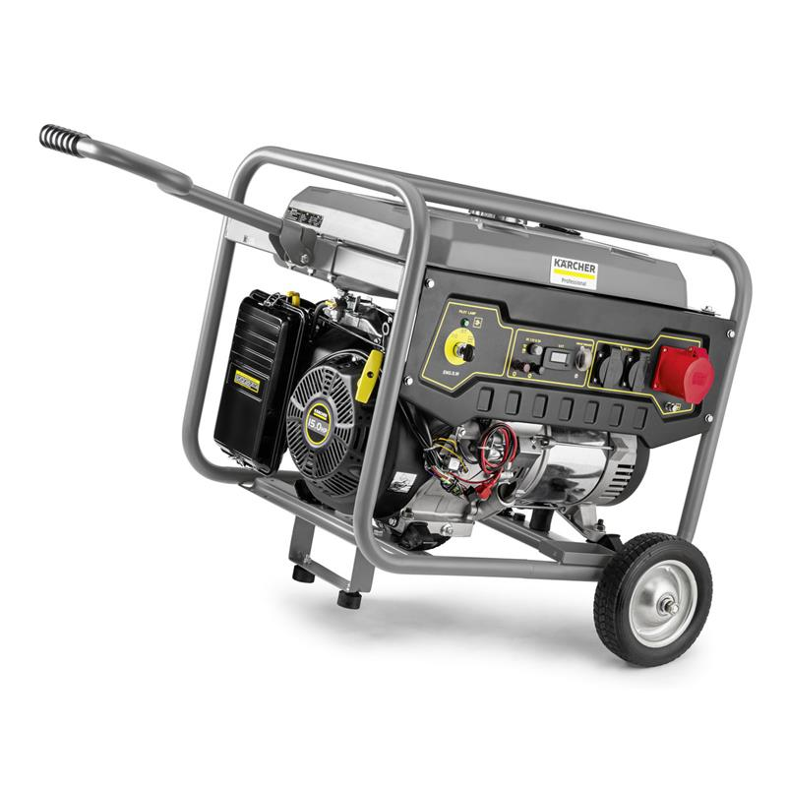
Генератор бензиновий Konner&Sohnen KS 3000E, 230В, 3.0кВт, електростартер, 46.1кг | KS3000E | 21999 | 18702 | 15% | Китай
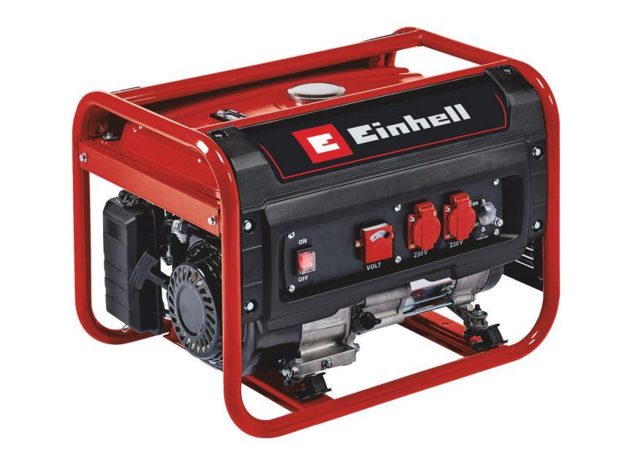
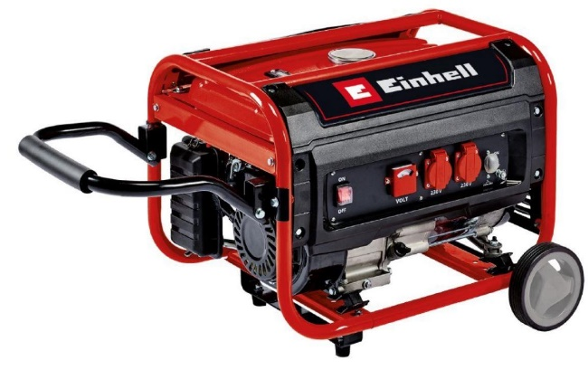
Генератор бензиновий інверторний Konner&Sohnen KSB 22i S, 230В, 2.0кВт, ручний запуск, 15.6кг | KSB22IS | 22999 | 19551 | 15% | Китай
Генератор бензиновий інверторний Einhell TC-IG 2000, 230В (1 фаза), 1.8/2кВт, ручний старт, 21.6кг | 4152590 | 26999 | 17340 | 36% | Китай
Генератор бензиновий інверторний Konner&Sohnen KS 2000i S, 230В, 2.0кВт, ручний запуск, 19кг | KS2000IS | 27299 | 23205 | 15% | Китай
Генератор бензиновий Neo Tools 230В (1 фаза), 6/6.5кВт, електростарт, AVR, 85кг | 04-731 | 28500 | 22800 | 20% | Китай
Генератор бензиновий Konner&Sohnen Basic KSB 6500C, 230В, 5.5кВт, ручний запуск, 66.6кг | KSB6500C | 28999 | 24651 | 15% | Китай
Генератор бензиновий інверторний Konner&Sohnen KS 3100i S, 230В, 3.1кВт, ручний тартер, 21.5кг | KS3100IS | 30999 | 26352 | 15% | Китай
Генератор газобензиновий інверторний Konner&Sohnen KS 2000iG S, 230В, 2.0кВт, ручний запуск, 19кг | KS2000IGS | 32399 | 27540 | 15% | Китай
Генератор бензиновий Karcher PGG 6/1, 230В (1 фаза), електростарт, 5/5.5кВт, AVR, 79.6кг | 1.042-208.0 | 32999 | 28050 | 15% | Китай
Генератор газобензиновий інверторний Konner&Sohnen KS 2100IGS, 230В, 2.0кВт, ручний стартер, 19кг | KS2100IGS | 34499 | 29325 | 15% | Китай
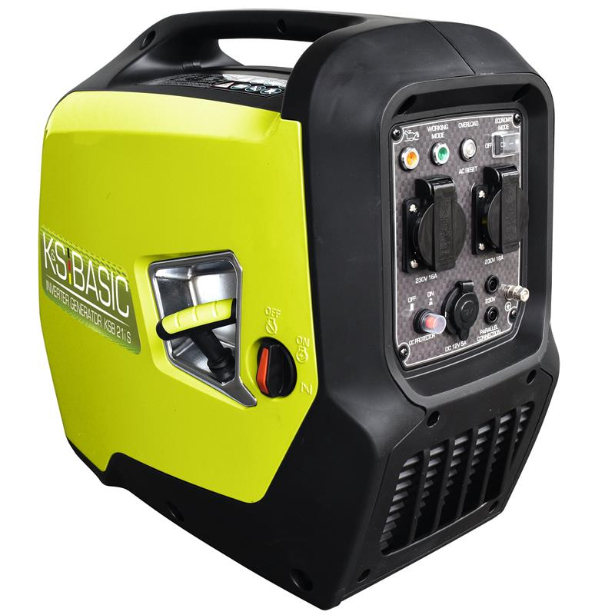
Генератор бензиновий Konner&Sohnen KS 7000, 230В, 5.5кВт, 12/8.3А, ручний запуск, 69.2кг | KS7000 | 34599 | 29412 | 15% | Китай
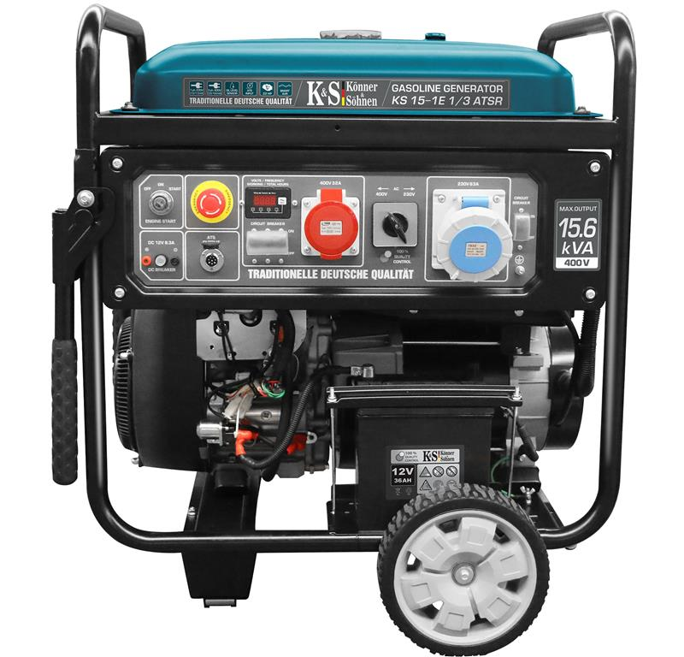
Генератор бензиновий інверторний Konner&Sohnen KSB 40iE S, 230В, 3.8кВт, електростартер, 43кг | KSB40IES | 37799 | 32130 | 15% | Китай
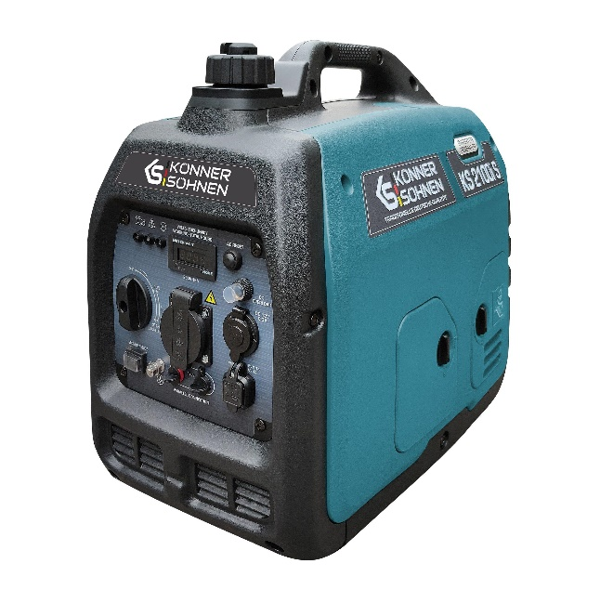
Генератор бензиновий Konner&Sohnen KS 7000E, 230В, 5.5кВт, електростартер, 76.2кг | KS7000E | 37999 | 32301 | 15% | Китай
Генератор газобензиновий Konner&Sohnen KS 5000E G, 230В, 4.5кВт, електростартер, 77.0кг | KS5000EG | 38399 | 32640 | 15% | Китай
Генератор бензиновий інверторний Konner&Sohnen KS 4100iE, 230В, 4.0кВт, електростартер, 36.7кг | KS4100IE | 38499 | 32727 | 15% | Китай
Генератор газобензиновий інверторний Konner&Sohnen KS 3100iG S, 230В, 3.1кВт, ручний запуск, 22кг | KS3100IGS | 39999 | 34002 | 15% | Китай
Генератор газобензиновий Konner&Sohnen KS 7000E G, 230В, 5.5кВт, електростартер, 77.2кг | KS7000EG | 41999 | 35700 | 15% | Китай
Генератор газобензиновий інверторний Konner&Sohnen KS 4100iEG, 230В, 4.0кВт, електростартер, 38кг | KS4100IEG | 42699 | 36297 | 15% | Китай
Генератор бензиновий Einhell TC-PG 65/E5, 230В/380В, 3.6кВт (макс. 6.51кВт), електростарт, 25л, 83кг | 4152610 | 43818 | 31329 | 29% | Китай
Генератор бензиновий Konner&Sohnen KS 7000E ATS, 230В, 5.5кВт, АВР(ATS), електростартер, 76.8кг | KS7000EATS | 43999 | 37401 | 15% | Китай
Генератор бензиновий Karcher PGG 8/3, 380В (3 фази), електростарт, 7/7.5кВт, AVR, 89.7кг | 1.042-209.0 | 44999 | 38250 | 15% | Китай
Генератор газобензиновий Konner&Sohnen KS 9000E G, 230В, 6.5кВт, електростартер, 83.0кг | KS9000EG | 45999 | 39102 | 15% | Китай
Генератор бензиновий Konner&Sohnen KS 10000E, 230В, 8кВт, електростартер, 85.5кг | KS10000E | 46199 | 39270 | 15% | Китай
Генератор бензиновий інверторний Einhell TE-IG 3500, 230В, 3.2кВт (макс. 3.3кВт), електростарт, 8.3л, 50кг | 4152620 | 47196 | 31227 | 34% | Китай
Генератор бензиновий інверторний Konner&Sohnen KS 4000iE S, 230В, 4.0кВт, електростартер, 40кг | KS4000IES | 48509 | 41235 | 15% | Китай
Генератор бензиновий Konner&Sohnen KS 10000E ATS, 230В, 8.0кВт, АВР (ATS), електростартер, 87.8кг | KS10000EATS | 49999 | 42501 | 15% | Китай
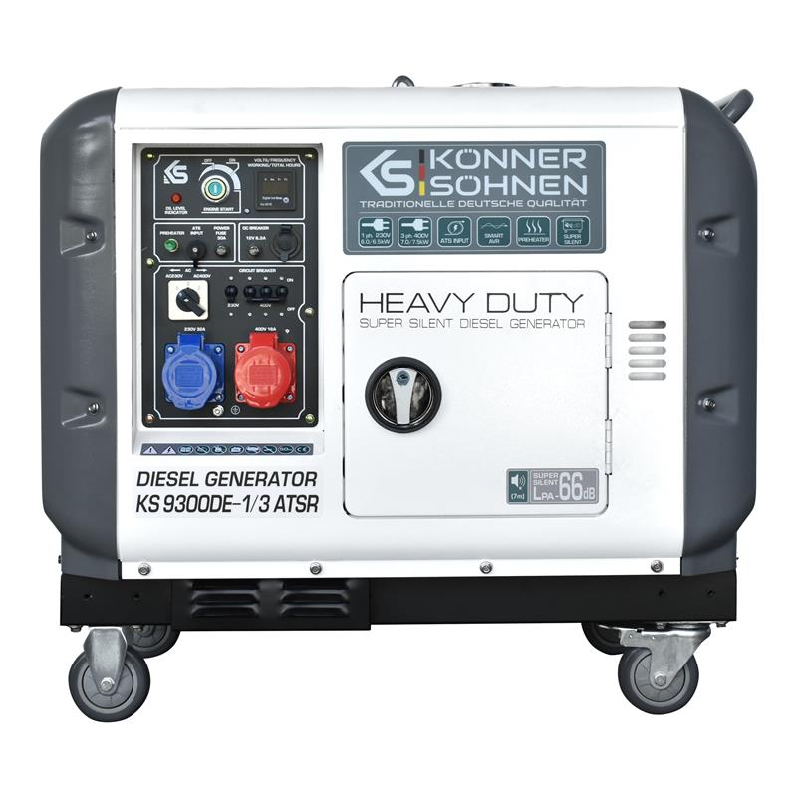
Генератор газобензиновий Konner&Sohnen KS 10000E G, 230В, 8.0кВт, електростартер, 87кг | KS10000EG | 49999 | 42501 | 15% | Китай
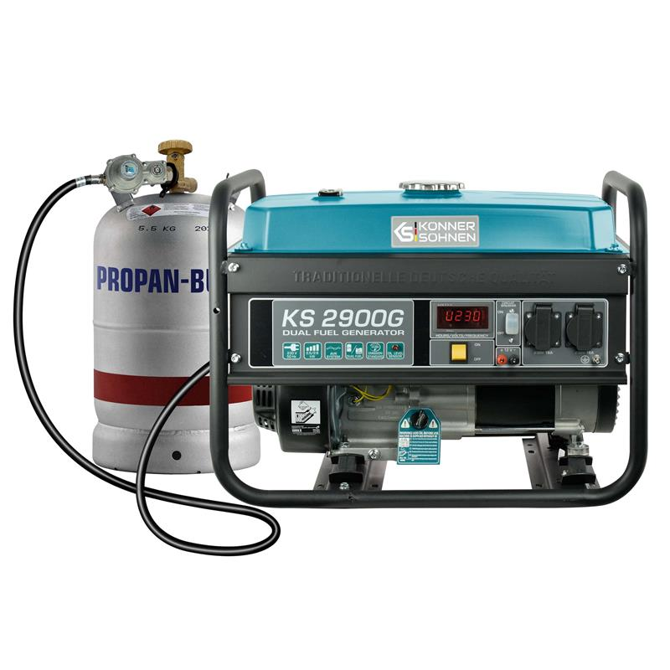
Генератор бензиновий Konner&Sohnen KS 10000E-3, 400В, 7.5кВт, 3 фази, електростартер, 88кг | KS10000E-3 | 50599 | 43011 | 15% | Китай
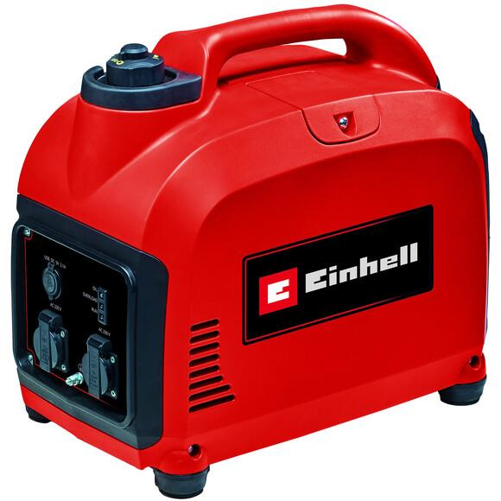
Генератор бензиновий інверторний Konner&Sohnen KS 4000iE S ATS, 230В, 4.0кВт, АВР(ATS), електростартер, 40кг | KS4000IESATS | 52079 | 44268 | 15% | Китай
Генератор газобензиновий інверторний Konner&Sohnen KS 4000iEG S, 230В, 4.0кВт, електростартер, 40кг | KS4000IEGS | 52299 | 44457 | 15% | Китай
Генератор постійного струму бензиновий Konner&Sohnen KS 48V-DC, 48-54B, 70А, електростартер, 36.5кг | KS48V-DC | 52999 | 45051 | 15% | Китай
Генератор бензиновий Konner&Sohnen KS 10000E 1/3, 230/400В, 8.0кВт, 34.78/14.45А, електростартер, 88кг | KS10000E-1/3 | 53599 | 45561 | 15% | Китай
Генератор інверторний бензиновий Konner&Sohnen KS 5500iES ATSR, 230В, 5.5кВт, АВР(ATS), електростартер, 52кг | KS5500IESATSR | 53999 | 45900 | 15% | Китай
Генератор бензиновий Konner&Sohnen KS 10000E-3, 400В, 7.5кВт, 3 фази, АВР (ATS), електростартер, 89.2кг | KS10000E-3ATS | 54999 | 46752 | 15% | Китай
Генератор бензиновий KS Konner&Sohnen KS 6000iE S, 230В, 5.5кВт, електростартер, 39.5кг | KS6000IES | 57799 | 49131 | 15% | Китай
Генератор дизельний Konner&Sohnen KS 8102HDE (EURO II), 230В, 6.5кВт, електростартер, 117кг | KS8102HDE | 57999 | 49302 | 15% | Китай
Генератор дизельний Konner&Sohnen KS 8100HDE (EURO V), 230В, 6.5кВт, електростартер, 117кг | KS8100HDE | 60999 | 51852 | 15% | Китай
Генератор газобензиновий інверторний Konner&Sohnen KS 5500iEG S, 230В, 5.5кВт, електростартер, 52.5кг | KS5500IEGS | 66999 | 56952 | 15% | Китай
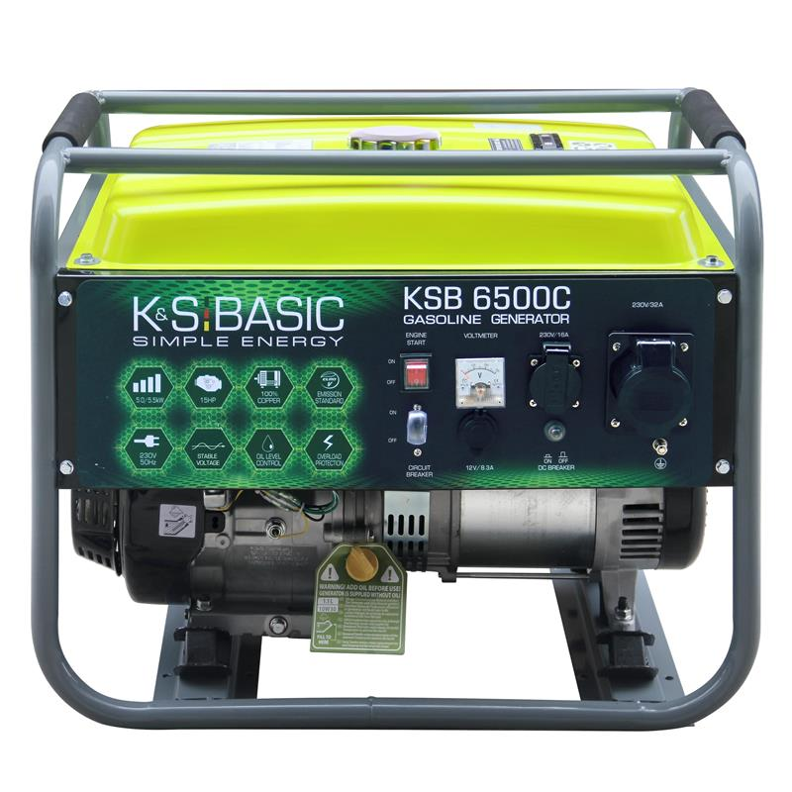
Генератор дизельний Konner&Sohnen KS 9100HDE-1/3 ATSR (EURO V), 230/400В, 6.5/6.0кВт, 7.5/7.0кВт, 1/3Фази, АВР(ATS), електростартер, 122кг | KS9100HDE-1/3ATSR | 69299 | 58905 | 15% | Китай
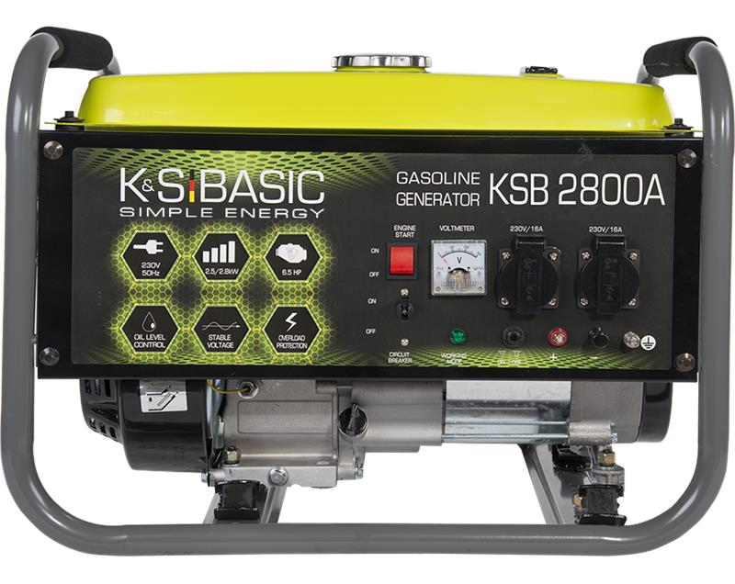
Генератор газобензиновий інверторний Konner&Sohnen KS8100IEG, 230В, 8.5кВт, електростартер, 68кг. | KS8100IEG | 71399 | 60690 | 15% | Китай
Генератор дизельний інверторний Konner&Sohnen KS 6100iDE ATSR, 230В, 5.5кВт, АВР(ATS), електростартер, 98кг | KS6100IDEATSR | 73999 | 62901 | 15% | Китай
Генератор бензиновий KS Konner&Sohnen 12-1E ATSR, 230В, 9.2кВт, АВР(ATS), електростартер, 120кг | KS12-1EATSR | 82999 | 70551 | 15% | Китай
Генератор бензиновий Konner&Sohnen KS 12-1E 1/3 ATSR, 230/400В, 8.2/9.2кВт, АВР (ATS), електростартер, 120кг | KS12-1E1/3ATSR | 90998 | 77349 | 15% | Китай
Генератор дизельний Konner&Sohnen KS 9200HDES-1/3 ATSR (EURO V),230/400В,6.5/6.0кВт,7.5/7.0кВт,1/3Фази, АВР(ATS), електростартер, 168кг | KS9200HDES-1/3ATSR | 91999 | 78201 | 15% | Китай
Генератор дизельний Konner&Sohnen KS 9300DE-1/3 ATSR,230/400В,6.5/6.0кВт,7.5/7.0кВт,1/3Фази, АВР(ATS), електростартер, 168кг | KS9300DE-1/3ATSR | 94999 | 80751 | 15% | Китай
Генератор бензиновий Konner&Sohnen KS 15-1E ATSR, 230В, 12.5кВт, АВР(ATS), електростартер, 155кг | KS15-1EATSR | 146999 | 124950 | 15% | Китай
Генератор дизельний інверторний Konner&Sohnen KS 9500IDE ATSR, 230В, 9.5кВт, АВР(ATS), електростартер, 130кг | KS9500IDEATSR | 149000 | 126651 | 15% | Китай
Генератор бензиновий Konner&Sohnen KS 15-1E 1/3 ATSR, 230/400В, 3 Фази, 12.48/11.5кВт, АВР(ATS), електростартер, 155кг | KS15-1E1/3ATSR | 155999 | 132600 | 15% | Китай

Hexagon Cellfast BRADAS
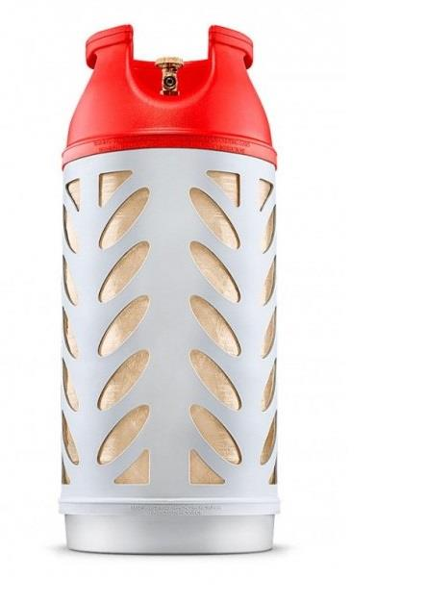
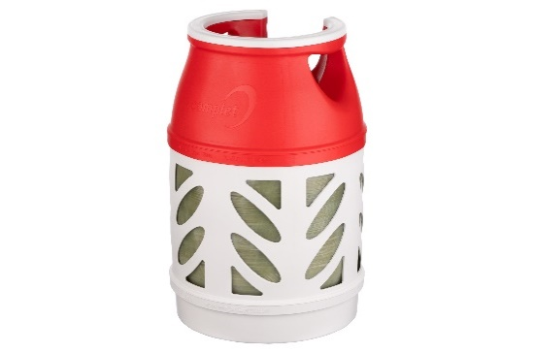
Номенклатура | Артикул | РРЦ, грн з ПДВ | Ціна Дилера, грн. | Знижка Дилера, % | 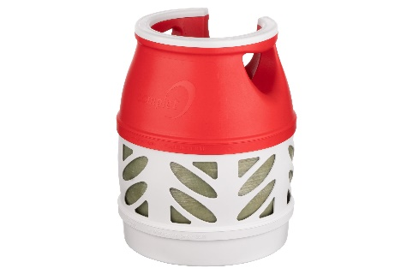

Газовий балон композитний Hexagon Ragasco HR18.2L, пропан 7.5 кг, бутан 8.5 кг, 18.2л, 20 бар, тип Shell, W 26x1,5 (6г/6Н), W21.8x1/14' LH (ліва), 4.1 кг | 100579 | 4,999.00 | 3,822.00 | 24%
Газовий балон композитний Hexagon Ragasco HR12.5L, пропан 5 кг, бутан 6 кг, 12.5л, 20 бар, тип Shell, W 26x1,5 (6г/6Н), W21.8x1/14' LH (ліва), 3.4 кг | 100578 | 4,499.00 | 3,237.00 | 28%
Газовий балон композитний Hexagon Ragasco HR24.5L, пропан 10 кг, бутан 12 кг, 24.5л, 20 бар, тип Shell, W 26x1.5 (6г/6Н), W21.8x1/14' LH (ліва), 5 кг | 100580 | 5,699.00 | 4,557.00 | 20%
Балон газовий композитний Hexagon Ragasco 33.5л HR33.5L, пропан/бутан 14кг/16,5кг, 20бар, вентиль Shell (український стандарт), 7.5 кг | 100581 | 6,799.00 | 5,184.00 | 24%

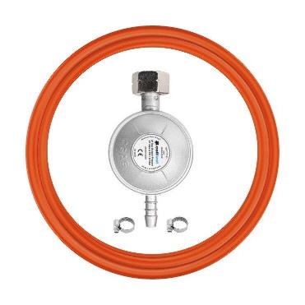
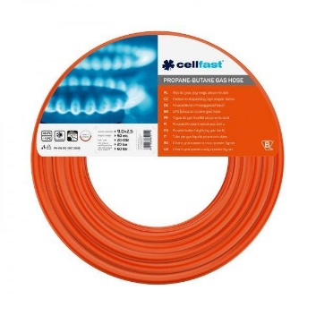
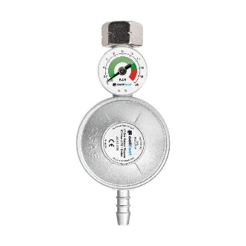
Номенклатура | Артикул | РРЦ, грн з ПДВ | Ціна Дилера, грн. | Знижка Дилера, %

Шланг Cellfast для газу пропан-бутан, 9x3 мм, 1м (бухта 60м) | 20-680 | 75 | 57.00 | 24%
Редуктор газовий Cellfast, тип KLF, G12 | 52-500 | 349 | 246.00 | 30%
Комплект для підключення до газового балона Cellfast, шланг 1.5м, редуктор тип KLF G12, хомути. | 52-505 | 449 | 330.00 | 27%
Комплект для підключення до газового балона Cellfast, шланг 2м, редуктор тип KLF, G12 з манометром, хомути. |  | 720 | 570.00 | 21%

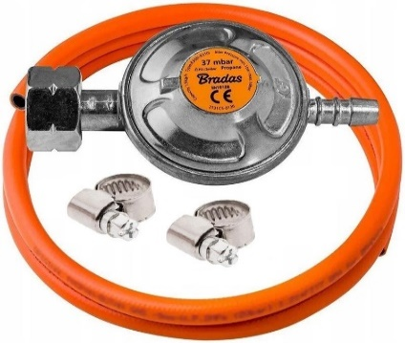
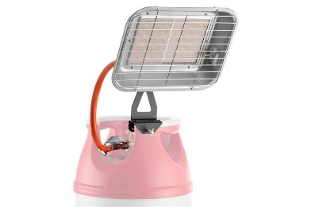
Номенклатура | Артикул | РРЦ, грн з ПДВ | Ціна Дилера, грн. | Знижка Дилера, %

Комплект для підключення газового обладнання BRADAS CT: редуктор тип Shell W21.8x1/14 LH – 1 шт., шланг 2 м – 1 шт., хомут – 2 шт. | 674012407944 | 399 | 309.00 | 23%
Редуктор газу низького тиску BRADAS, тип Shell, 30 мбар, 1.5 кг/г, W21.8x1/14 LH | RGA310-484 | 195 | 132.00 | 32%
Обігрівач газовий BRADAS, 3-4.5 кВт, 30 мбар, витрата газу 220-330 г/год, з утримувачем для кріплення | PG-009G | 1949 | 1,278.00 | 34%

Ecosoft
03.04.2025 18:51_ERC\MotornyiO
Номенклатура | Артикул | РРЦ, грн з ПДВ | Ціна Дилера, грн. | Знижка Дилера, % | Країна вироб.
Індивідуальне ціноутворення
Картридж з спіненого поліпропілену Ecosoft 2.5х10", 10мкм | CPV251010ECO | 50.00 | 24.00 | 52% | Україна
Картридж з спіненого поліпропілену Ecosoft 2.5х10" 1мкм | CPV25101ECO | 50.00 | 24.00 | 52% | Україна
Картридж з спіненого поліпропілену Ecosoft 2.5х10", 5мкм | CPV25105ECO | 50.00 | 24.00 | 52% | Україна
Картридж з поліпропіленової нитки Ecosoft 2.5х10", 10мкм | CPN251010ECO | 93.00 | 45.00 | 52% | Україна
Картридж з поліпропіленової нитки Ecosoft 2.5х10", 5мкм | CPN25105ECO | 93.00 | 45.00 | 52% | Україна
Картридж з спіненого поліпропілену Ecosoft, двох градієнтний 20-5мкм, 2.5х10" | CPV2510205ECO | 93.00 | 66.00 | 29% | Україна
Картридж з спіненого поліпропілену з бактеріостатичними властивостями Ecosoft 2.5х10" | CPV25105BECO | 93.00 | 57.00 | 39% | Україна
Комплект картриджів зі спіненого поліпропілену Ecosoft 2.5х10" 10мкм 3 шт | CPV3251010ECO | 105.00 | 78.00 | 26% | Україна
Комплект картриджів зі спіненого поліпропілену Ecosoft 2.5х10" 5мкм 3 шт | CPV325105ECO | 105.00 | 81.00 | 23% | Україна
Фільтр-картридж Ecosoft покращений до фільтр-глечиків Ecosoft та Наша Вода | CRVKECO | 197.00 | 141.00 | 28% | Україна
Картридж з спіненого поліпропілену Ecosoft 4.5х10", 5мкм | CPV45105ECO | 210.00 | 99.00 | 53% | Україна
...

Бриз
Номенклатура | Артикул | РРЦ, грн з ПДВ | Ціна Дилера, грн. | Знижка Дилера, % | Країна вироб.
Індивідуальне ціноутворення
Комплект картриджів Бриз 1-2-3 ГАРАНТ Стандарт (2 поліпропілени+гранульоване вугілля) | BRK0426 | 325 | 246 | 24% | Україна
03.04.2025 18:50_ERC\MotornyiO
Комплект картриджів Бриз 1-2-3 ЕТАЛОН Оптима (гранульоване вугілля+іонообмінна смола+спресоване вугілля) | BRK0099 | 755 | 477 | 37% | Україна

Brita
Номенклатура | Артикул | РРЦ, грн з ПДВ | Ціна Дилера, грн. | Знижка Дилера, % | Країна вироб.
Індивідуальне ціноутворення!!!
Фільтр-картридж Brita MXPro | 1051885 | 325.00 | 246.00 | 24% | Німеччина
03.04.2025 18:48_ERC\MotornyiO
Фільтр-картридж Brita MXPro Limescale для жорсткої води | 1051765 | 350.00 | 264.00 | 25% | Німеччина
Фільтр-картридж Brita MXPro 2шт | 1051753 | 645.00 | 486.00 | 25% | Німеччина
Фільтр-картридж Brita MXPro Limescale для жорсткої води 2шт | 1051767 | 695.00 | 522.00 | 25% | Німеччина
Фільтр-картридж Brita On Tap V | 1052388 | 790.00 | 594.00 | 25% | Німеччина
Фільтр-глечик Brita Aluna Memo MXPro 2.4л (1.4л очищеної води) з фільтр-картриджем, білий | 1052801 | 899.00 | 675.00 | 25% | Німеччина
Фільтр-картридж Brita MXPro 3шт | 1051755 | 965.00 | 726.00 | 25% | Німеччина
Фільтр-картридж Brita MXPro Limescale для жорсткої води 3шт | 1051769 | 1,040.00 | 780.00 | 25% | Німеччина
Фільтр-картридж Brita MXPro 3+1шт | 1051759 | 1,099.00 | 858.00 | 22% | Німеччина
Фільтр-глечик Brita Marella Memo MXPro 2.4л (1.4л очищеної води) з фільтр-картриджем, білий | 1052789 | 1,099.00 | 825.00 | 25% | Німеччина
Фільтр-глечик Brita Marella Memo MXPro 2.4л (1.4л очищеної води) з фільтр-картриджем, графіт | 1052794 | 1,099.00 | 825.00 | 25% | Німеччина
Фільтр-глечик Brita Marella Memo MXPro 2.4л (1.4л очищеної води) з фільтр-картриджем, синій | 1052799 | 1,099.00 | 825.00 | 25% | Німеччина
...

